악세사리 속성
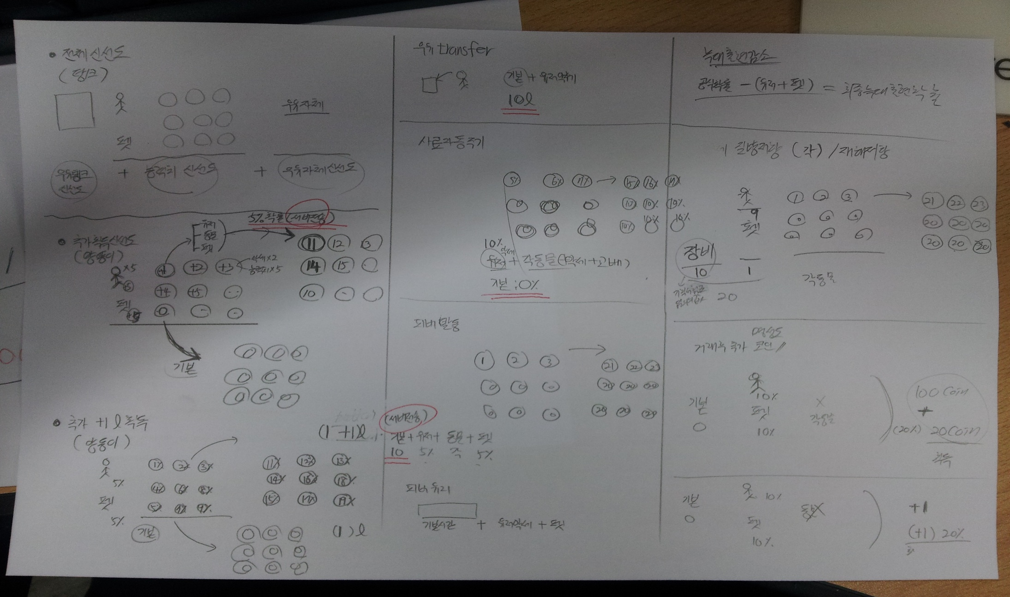
 | 종류 | 분류 | 구분 | 최하급(1) | 하급(2) | 중급(3) | 상급(4) | 최상급(5) | 전설(6) | 설명
90001 | 추가신선도 (우유를 짤때) | 동물악세 | O | +1 | +2 | +3 | +4 | +5 | +6 | 각동물별로 (+N)만큼 신선도가 올라감,
 |  | 동물교배 | O | +1 | +2 | +3 | +4 | +5 | +6 | 상동
90002 | 추가우유 (우유를 짤때) | 동물악세 | O | 0.50% | 0.80% | 1.20% | 1.50% | 1.80% | 2.10% | 우유를 짤때 기본1리터 -> +1리터추가(동물악세 + 동물교배)
 |  | 동물교배 | O | 0.50% | 0.80% | 1.20% | 1.50% | 1.80% | 2.10% | 상동
90003 | 피버타임 (발동확률) 황금우유 | 동물악세 | O | 0.20% | 0.40% | 0.60% | 0.80% | 1.00% | 1.20% | 각동물(악세 + 교배) 로 피버 아이템 생산 확률증가
 |  | 동물교배 | O | 0.50% | 0.70% | 0.90% | 1.10% | 1.30% | 1.50%
90004 | 질병저항 (게임중 효과) | 동물악세 | O | 1% | 2% | 4% | 7% | 11% | 15% | 장착된 가축 단일 적용
 |  | 동물교배 | O | 1% | 2% | 4% | 7% | 11% | 15% | 적용된 가축 단일 적용
90005 | 추가코인 (거래후) | 동물악세 | O | 0.20% | 0.30% | 0.40% | 0.50% | 0.60% | 0.70% | 각 가축 및 액세서리 종합 확률로 상인과 거래시 20% 추가 코인 지급
 |  | 동물교배 | O | 0.20% | 0.30% | 0.40% | 0.50% | 0.60% | 0.70%

